総合単位表
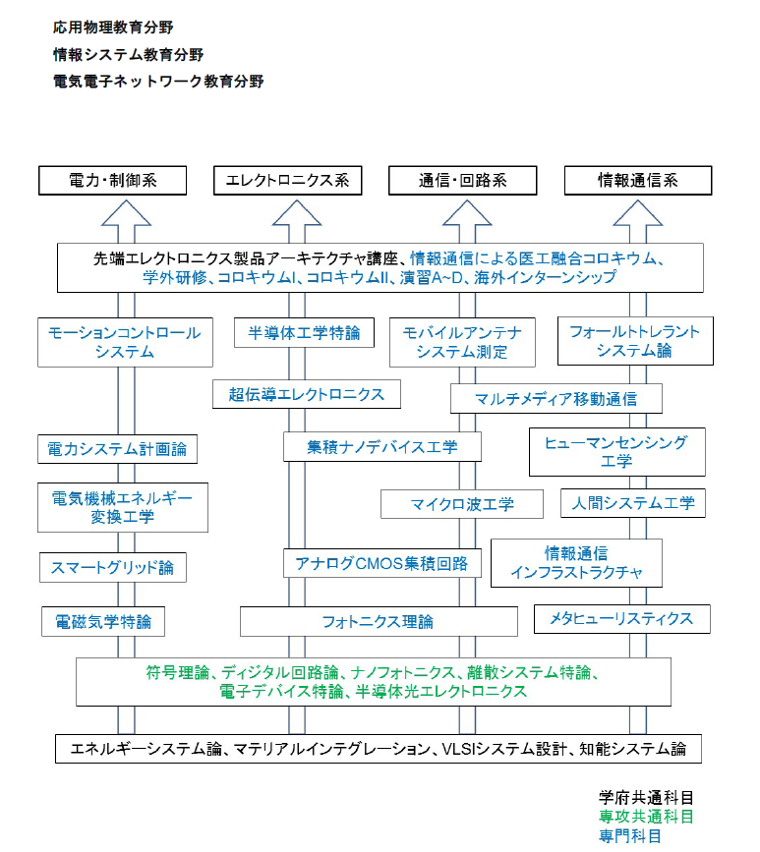
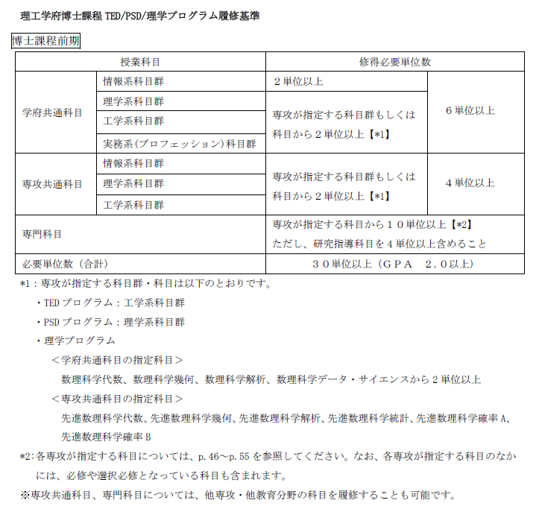
総合単位表
 |  |  |  |  |  |  |  | 日付： |  | 2020-10-01 13:57:47

 |  | 先取履修 | １年春 | １年秋 | ２年春 | ２年秋 | 通算 | 履修基準 |  | 単位数 | 状態
学府共通科目 | 情報系科目群 | 0 | 0 | 0 | 0 | 0 | 0 | 2 | 単位以上 | -2 | ×
 | 理学系科目群 | 0 | 0 | 0 | 0 | 0 | 0 | # | 単位以上 | 0 | 〇
 | 工学系科目群 | 0 | 0 | 0 | 0 | 0 | 0 | # | 単位以上 | 0 | 〇
 | 実務系(プロフェッション)科目群 | 0 | 0 | 0 | 0 | 0 | 0 |  |  | 0 | 〇
 | 学府共通科目合計 | 0 | 0 | 0 | 0 | 0 | 0 | 6 | 単位以上 | -6 | ×
専攻共通科目 | 情報系科目群 | 0 | 0 | 0 | 0 | 0 | 0 |  |  | 0 | 〇
 | 理学系科目群 | 0 | 0 | 0 | 0 | 0 | 0 | # | 単位以上 | 0 | 〇
 | 工学系科目群 | 0 | 0 | 0 | 0 | 0 | 0 | # | 単位以上 | 0 | 〇
 | 専攻共通科目合計 | 0 | 0 | 0 | 0 | 0 | 0 | 4 | 単位以上 | -4 | ×
専門科目 | 情報系科目群 | 0 | 0 | 0 | 0 | 0 | 0 | # | 単位以上 | 0 | 〇
 | 理学系科目群 | 0 | 0 | 0 | 0 | 0 | 0 |  |  | 0 | 〇
 | 工学系科目群 | 0 | 0 | 0 | 0 | 0 | 0 | # | 単位以上 | 0 | 〇
 | 実務系(プロフェッション)科目群 | 0 | 0 | 0 | 0 | 0 | 0 |  |  | 0 | 〇
 | その他 | 0 | 0 | 0 | 0 | 0 | 0 |  |  | 0 | 〇
 | 専門科目合計 | 0 | 0 | 0 | 0 | 0 | 0 | 10 | 単位以上 | -10 | ×
合計 |  | 0 | 0 | 0 | 0 | 0 | 0 | 30 | 単位以上 | -30 | ×

GPT・GPAグラフ
GPT/GPAグラフ
 | GPT | GPA
１年春 | 0 | 0.00
１年秋 | 0 | 0.00
２年春 | 0 | 0.00
２年秋 | 0 | 0.00

